SRS_Dashboard theo Công ty
SRS NGHIỆP VỤ: DASHBOARD THEO CÔNG TY .....

1. Introduction/Giới thiệu
1.1 Purpose/Mục đích
+ | Danh sách các thông báo mời họp

1.2 Intended Audience and Reading Suggestions
Tài liệu dùng cho: | DEV, BA và Tester

1.3 Abbreviations/Viết tắt
Acronym | Reference

2. Mockup & Specification Description/ Bản vẽ và đặc tả
2.1 Mô tả luồng tổng quan

2.2 UI/Giao diện
Đường dẫn chức năng: | Xem trong UI

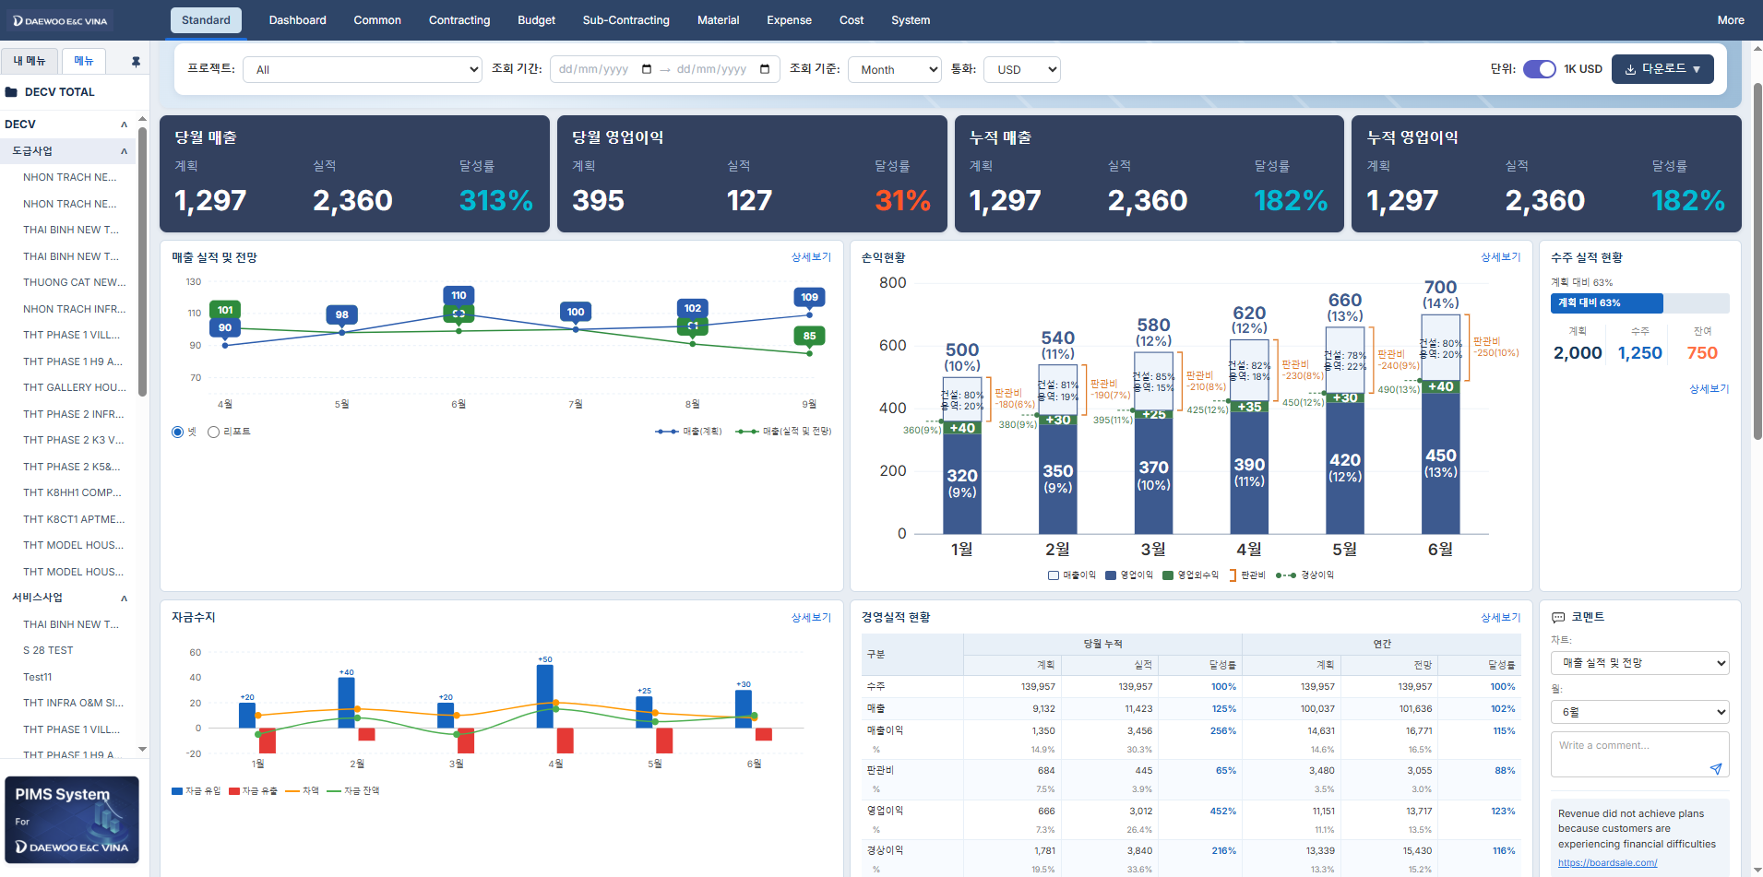

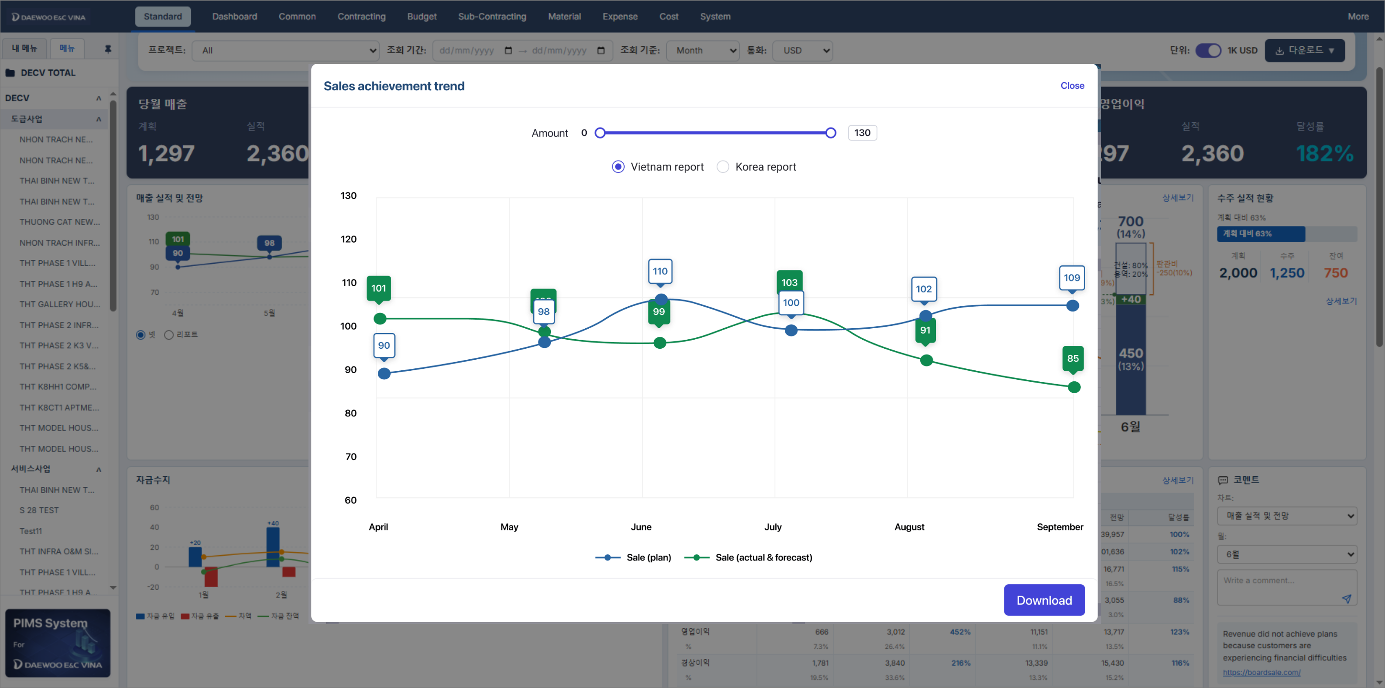

2.3 Specification Description/Đặc tả giao diện
2.3.1 Form Informations rules/ Các quy định về Thông tin trên giao diện

2.3.2 Functional Description/ Mô tả chức năng trên form

No | Component EN | Component VN | Control. Type | Editable | Mandatory | Default Value | Moving & Focus | Description
Tham số và Nút
 |  |  |  |  |  |  |  | Lưu ý: 1. Cây menu hiển thị theo nhiều cấp: + Cấp 1: DECV TOTAL + Cấp 2: Các công ty con bên trong công ty mẹ (đang phát triển màn khai báo Danh sách Công ty và map cơ cấu tổ chức) + Cấp 3: Tên mảng kinh doanh cấp thấp nhất trong Công ty (ở màn DS CTY nêu trên) + Cấp 4: Trạng thái dự án đang thực hiện hay đã hoàn thành Lấy ở màn khai báo Site >> Progress Classification + Cấp 5: Dự án Lấy ở màn Site 2. Logic dashboard này sẽ áp dụng cho các màn hình cấp 1 đến 4. Cấp 5 sẽ có SRS Dashboard theo dự án riêng
1 | Project | Dự án | Chọn nhiều | Có | Không | Tất cả |  | Datalist bao gồm tất cả dự án ở màn hình Danh sách site
2 | Report period | Kỳ báo cáo | Month/Year | Có | Không | Tháng trước đến tháng hiện tại |  | Người dùng chọn xem báo cáo từ tháng mấy đến mấy
3 | View by | Xem theo | Chọn 1 | Có | Không | Tháng |  | Có 3 lựa chọn: + Tháng + Quý + Năm + Month + Quarter + Year
4 | Currency | Loại tiền | Chọn 1 | Có | Không | USD |  | Có 3 lựa chọn: + USD + KRW + VND Nguồn datalist trong màn Standard >> Register Basic Code >> Datalist số 30
5 | Unit | Đơn vị | Chọn 1 | Có | Không |  |  | Với mỗi loại tiền có 2 lựa chọn: USD: + 1USD + 1K USD (mặc định) KRW: + 1M KRW + 100M KRW (mặc định) VND: + 1M VND + 1B VND (mặc định) Khi chọn => quy đổi tất cả số liệu VND trong các chỉ tiêu ở các chart sang đơn vị tiền đã chọn Tỷ giá quy đổi theo màn hình mới khai báo ở phân hệ mới Cashflow Nếu tỷ giá chưa khai báo trong tháng trình bày biểu đồ thì lấy theo tỷ giá tháng trước gần nhất
6 | Export | Xuất dữ liệu | Chọn 1 |  |  |  |  | Có 2 lựa chọn: Export excel Export pdf

2.3.4 Logic business Rules/Mô tả các rule chung, rule nghiệp vụ, rule tính toán

No | Component EN | Component VN | Control. Type | Editable | Mandatory | Column Arrange | Moving & Focus | Description
Revenue this month

1 | Revenue this month | Doanh thu tháng này | Text | Không
2 | Plan | Kế hoạch | Number | Không |  |  |  | = Chỉ tiêu Revenue tab Plan màn nhập liệu sheet bên cạnh theo Site, To Month đã chọn
3 | Actual | Thực tế | Number | Không |  |  |  | = Chỉ tiêu Revenue tab Actual màn nhập liệu sheet bên cạnh theo Site, To Month đã chọn
4 | % |  | % | Không |  |  |  | = Actual *100 / Plan

Net profit this month
1 | Net profit this month | Lợi nhuận thuần tháng này | Text | Không
2 | Plan | Kế hoạch | Number | Không |  |  |  | Bước 1: vào màn nhập liệu lấy chỉ tiêu Gross profit (tab Plan) theo Site, To Month đã chọn Bước 2: Tính tổng chi phí theo tab Công ty Bước 3:
3 | Actual | Thực tế | Number | Không |  |  |  | Bước 1: vào màn nhập liệu lấy chỉ tiêu Gross profit (tab Plan) theo Site, To Month đã chọn Bước 2: Tính tổng chi phí theo tab Công ty Bước 3:
4 | % |  | % | Không |  |  |  | = Actual *100 / Plan

Cumulative revenue
1 | Cumulative revenue | Doanh thu lũy kế | Text | Không
2 | Plan | Kế hoạch | Number | Không |  |  |  | = Chỉ tiêu Revenue tab Plan màn nhập liệu sheet bên cạnh theo Site tất cả các tháng, năm
3 | Actual | Thực tế | Number | Không |  |  |  | = Chỉ tiêu Revenue tab Actual màn nhập liệu sheet bên cạnh theo Site tất cả các tháng, năm
4 | % |  | % | Không |  |  |  | = Actual *100 / Plan

Cumulative net profit
1 | Cumulative net profit | Lợi nhuận thuần lũy kế
2 | Plan | Kế hoạch | Number | Không |  |  |  | Bước 1: vào màn nhập liệu lấy chỉ tiêu Gross profit (tab Plan) theo Site tất cả các tháng, năm Bước 2: Tính tổng chi phí theo tab Công ty Bước 3:
3 | Actual | Thực tế | Number | Không |  |  |  | Bước 1: vào màn nhập liệu lấy chỉ tiêu Gross profit (tab Plan) theo Site tất cả các tháng, năm Bước 2: Tính tổng chi phí theo tab Công ty Bước 3:
4 | % |  | % | Không |  |  |  | = Actual *100 / Plan

Revenue achievement trend
1 | Revenue achievement trend | Xu hướng hoàn thành doanh thu
2 | Vietnam/Korea | Việt Nam/Hà Quốc | Chọn 1 | Không |  |  |  | Lựa chọn số liệu báo cáo forecast hiển thị số của VN hay số báo cáo về Hàn Quốc
3 | Revenue (plan) | Doanh thu (kế hoạch) | Number | Không |  |  |  | Nguồn dữ liệu lấy từ màn nhập liệu sheet bên cạnh chỉ tiêu cùng tên, tab plan Hiển thị các tháng số liệu theo tham số đã chọn
4 | Revenue (actual & forecast) | Doanh thu (thực tế/dự báo) | Number | Không |  |  |  | Nguồn dữ liệu lấy từ màn nhập liệu sheet bên cạnh chỉ tiêu cùng tên với các tab: + Actual: ví dụ tháng hiện tại là tháng 6 => lấy số liệu tab này từ tháng 6 trở về trước hiển thị cho từng tháng trên UI + Forecast net: ví dụ tháng hiện tại là tháng 6 và Vietnam/Korea = "Vietnam" lấy số liệu tab này từ tháng 7 trở về sau hiển thị cho từng tháng trên UI + Forecast report: ví dụ tháng hiện tại là tháng 6 và Vietnam/Korea = "Korea" lấy số liệu tab này từ tháng 7 trở về sau hiển thị cho từng tháng trên UI Hiển thị các tháng số liệu theo tham số đã chọn
5 | View detail | Xem chi tiết | Text link |  |  |  |  | Click => link sang màn nhập liệu, lọc dữ liệu theo tham số đã chọn ở Dashboard
 |  |  |  |  |  |  |  | Click chart => popup phóng to chart và tải dữ liệu về excel (DEV tìm giải pháp để làm chung mẫu xuất excel hàng loạt)
Profit status
1 | Profit status
2
3
4

Cashflow
1 | Cashflow | Dòng tiền
2 | Cash in | Tiền thu | Number | Không |  |  |  | Tổng thu tiền theo các site/dự án đã chọn ở màn Thu/Chi tiền trong phân hệ Cashflow (màn mới)
3 | Cash out | Tiền chi | Number | Không |  |  |  | Tổng chi tiền theo các site/dự án đã chọn ở màn Thu/Chi tiền trong phân hệ Cashflow (màn mới)
4 | Difference | Chênh lệch | Number | Không |  |  |  | = Tiền thu - Tiền chi
5 | Cash equivalent | Số dư | Number | Không |  |  |  | Tổng tiền cuối của tháng theo các site/dự án đã chọn ở màn Thu/Chi tiền trong phân hệ Cashflow (màn mới)
 | View detail | Xem chi tiết | Text link | Không |  |  |  | Click => link sang màn nhập liệu, lọc dữ liệu theo tham số đã chọn ở Dashboard
Business performance
1 | Business performance
2 | Monthly (Year to date)
3 | Order
4 | Plan
5 | Actual
6 | Achievement Rate
7 | Revenue
8 | Plan
9 | Actual
10 | Achievement Rate
11 | Gross profit % |  |  |  |  |  |  | Tính đầu năm đến tháng
12 | Plan
13 | Actual
14 | Achievement Rate
15 | Management fee %
16 | Plan
17 | Actual
18 | Achievement Rate
19 | Operating Profit %
20 | Plan
21 | Actual
22 | Achievement Rate
23 | Net profit %
24 | Plan
25 | Actual
26 | Achievement Rate
27 | Annual
28 | Order
29 | Plan
30 | Actual
31 | Achievement Rate
32 | Revenue
33 | Plan |  |  |  |  |  |  | Tính số full plan năm
34 | Actual
35 | Achievement Rate
36 | Gross profit %
37 | Plan
38 | Actual
39 | Achievement Rate
40 | Management fee %
41 | Plan
42 | Actual
43 | Achievement Rate
44 | Operating Profit %
45 | Plan
46 | Actual
47 | Achievement Rate
48 | Net profit %
49 | Plan
50 | Actual
51 | Achievement Rate

Comment
1 | Comment | Giải thích số liệu
2 | Chart | Chọn chart |  |  |  |  |  | Người dùng nhập comment giải thích số liệu theo từng chart, thời gian Hiển thị comment mới nhất lên trên Lưu ý comment có thể dài nửa trang A4 nên cần chức năng click hoặc hover thì hiển thị text đầy đủ
3 | Month/Year | Chọn tháng/năm

Common rule
 |  |  |  |  |  |  |  | Common rule chung phân quyền theo hệ thống hiện tại
 |  |  |  |  |  |  |  | Lưu ý: Dashboard theo mảng kinh doanh, Công ty mẹ, Công ty con (trên case menu) sẽ theo logic trên, chỉ khác nhau là tổng hợp dữ liệu Site cấp dưới khác nhau
 |  |  |  |  |  |  |  | Tất cả các chart trục tung tối đa chỉ 4 bậc hiển thị (ví dụ: 0, 200, 400, 600, 800)

Ảnh hưởng

SRS_Nhập liệu
SRS NGHIỆP VỤ: DỮ LIỆU KẾT QUẢ KINH DOANH

1. Introduction/Giới thiệu
1.1 Purpose/Mục đích
+ | Danh sách các thông báo mời họp

1.2 Intended Audience and Reading Suggestions
Tài liệu dùng cho: | DEV, BA và Tester

1.3 Abbreviations/Viết tắt
Acronym | Reference

2. Mockup & Specification Description/ Bản vẽ và đặc tả
2.1 Mô tả luồng tổng quan

2.2 UI/Giao diện
Đường dẫn chức năng: | Xem trong UI

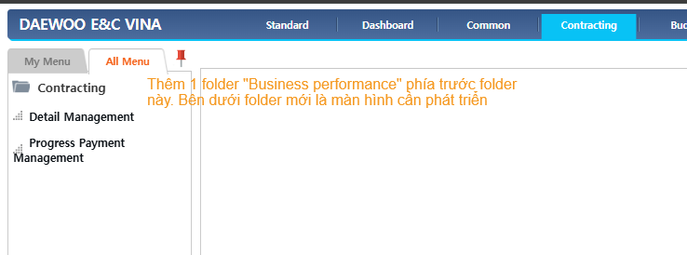

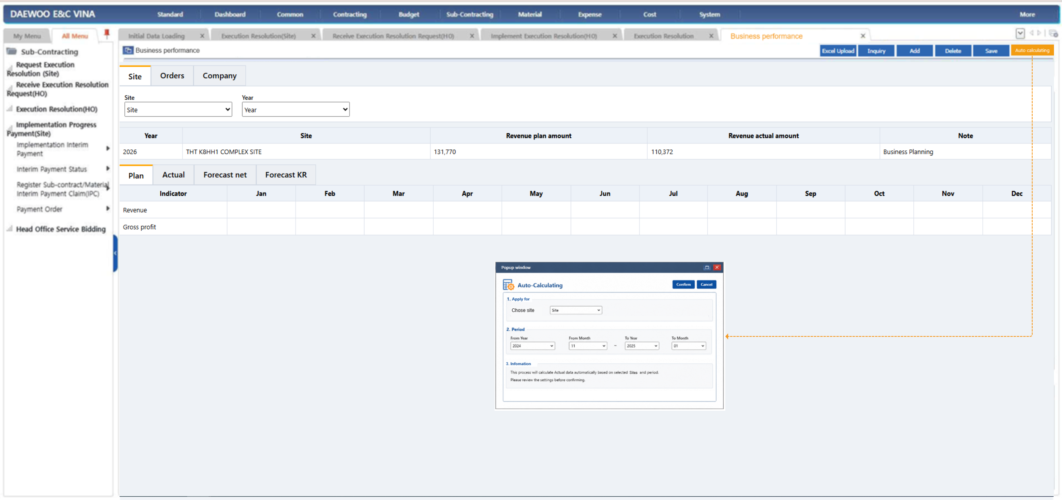

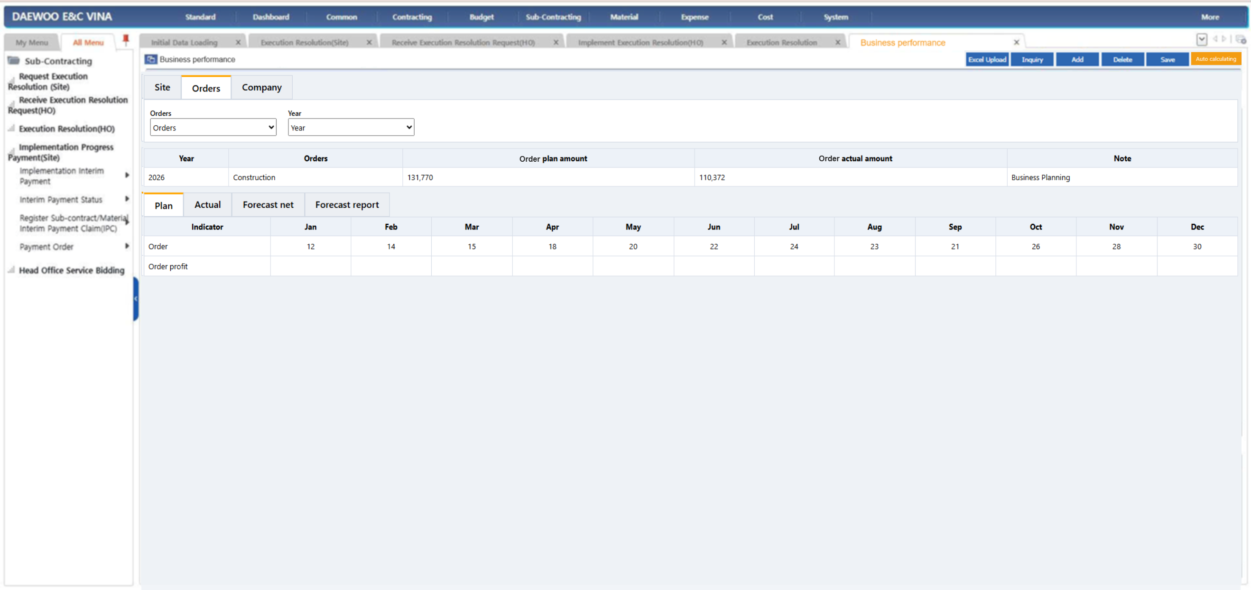

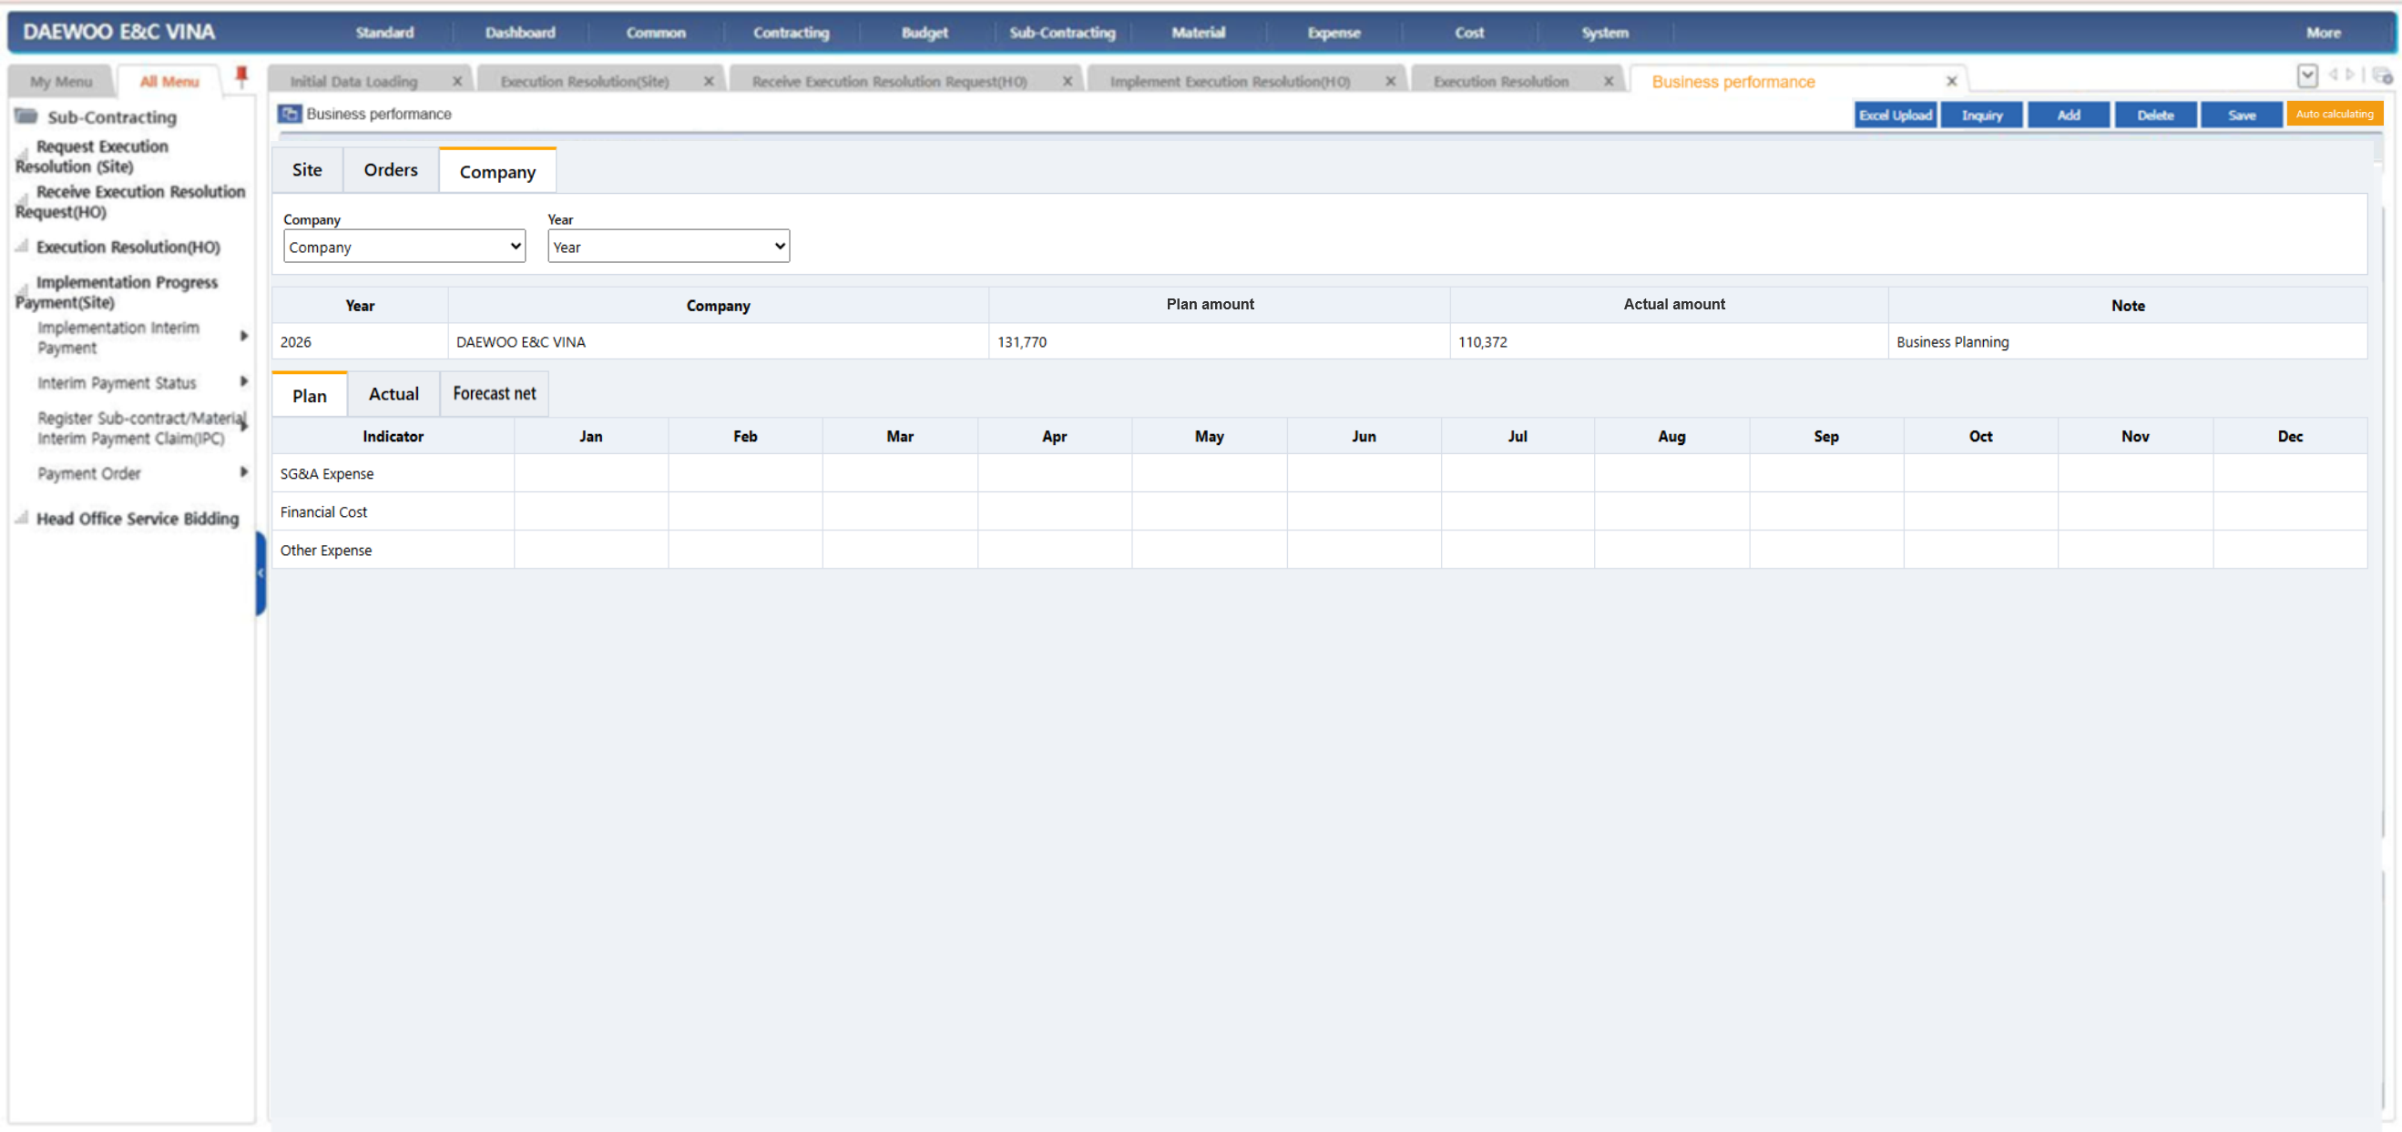

2.3 Specification Description/Đặc tả giao diện
2.3.1 Form Informations rules/ Các quy định về Thông tin trên giao diện

2.3.2 Functional Description/ Mô tả chức năng trên form

No | Component EN | Component VN | Control. Type | Editable | Mandatory | Default Value | Moving & Focus | Description
Nút chức năng
1 | Excel upload | Nhập excel | Nút |  |  |  |  | Bấm để chọn file excel đã nhập dữ liệu để up vào hệ thống Nếu dữ liệu upload bị sai sẽ báo lỗi chung trên UI (giống các màn hình khác) và trả về file excel lỗi với cột cuối cùng "Nguyên nhân lỗi" hiển thị text chi tiết lỗi theo từng dòng dữ liệu
2 | Excel template | Tải mẫu excel | Nút |  |  |  |  | Bấm để chọn file excel đã nhập dữ liệu để up vào hệ thống
3 | Download excel | Xuất excel | Nút |  |  |  |  | Bấm xuất excel theo template như nhập excel
4 | Inquiry | Truy vấn | Nút |  |  |  |  | Truy vấn dữ liệu đã lưu
5 | Add | Thêm mới | Nút |  |  |  |  | Thêm mới dòng trắng để nhập liệu Luôn load sẵn các chỉ tiêu "Indicator" người dùng chỉ nhập các ô thuộc các tháng có dữ liệu
6 | Delete | Xóa | Nút |  |  |  |  | Xóa dòng dữ liệu master và detail liên quan đã chọn
7 | Save | Lưu | Nút |  |  |  |  | Lưu dữ liệu master và liên quan đang focus
8 | Auto calculating | Tự động tính toán | Nút |  |  |  |  | Bấm nút bật popup tính toán. Công thức tính toán xem mô tả sheet bên cạnh Lưu ý có case điều chỉnh số liệu các tháng trước => ép số, trao đổi sau
9 | Closing | Khóa dữ liệu | Nút |  |  |  |  | Bấm nút không cho chỉnh sửa dữ liệu
10 | Cancel closing | Hủy khóa | Nút |  |  |  |  | Bấm nút cho phép chỉnh sửa dữ liệu

Tham số - Tab Site
1 | Site | Site | Chọn 1 | Có | Có |  |  | Chọn site theo control chung các màn nhập liệu trong hệ thống
2 | Year | Năm | Chọn 1 | Có | Có | Năm hiện tại |  | Chọn dropdown từng năm

Tham số - Tab Orders
1 | Orders | Hợp đồng tương lai | Chọn 1 | Có | Có |  |  | Chọn Orders theo control chung các màn nhập liệu trong hệ thống. Dữ liệu lấy từ màn khai báo Mảng
2 | Year | Năm | Chọn 1 | Có | Có | Năm hiện tại |  | Chọn dropdown từng năm

Tham số - Tab Company
1 | Company | Công ty | Chọn 1 | Có | Có |  |  | Chọn Company theo control chung các màn nhập liệu trong hệ thống. Chỉ cho chọn Công ty con
2 | Year | Năm | Chọn 1 | Có | Có | Năm hiện tại |  | Chọn dropdown từng năm

2.3.4 Logic business Rules/Mô tả các rule chung, rule nghiệp vụ, rule tính toán

No | Component EN | Component VN | Control. Type | Editable | Mandatory | Column Arrange | Moving & Focus | Description
Tab Site - Master
1 |  |  |  |  |  |  |  | Rules sắp xếp, theo thứ tự ưu tiên: + Năm (năm mới nhất lên trên) >> Site (thứ tự như trong helpcode chọn Site)
2 | Year | Năm | Text | Không |  |  |  | Hiển thị năm đã lưu
3 | Site | Dự án | Text | Không |  |  |  | Hiển thị Tên site đã lưu
4 | Revenue plan amount | Doanh thu kế hoạch | Integer | Không |  |  |  | = Sum tổng chỉ tiêu "Revenue" tất cả các tháng trong năm ở grid detail tab Plan
5 | Revenue actual amount | Doanh thu thực tế | Integer | Không |  |  |  | = Sum tổng chỉ tiêu "Revenue" tất cả các tháng trong năm ở grid detail tab Actual
6 | Note | Ghi chú | Text | Có | Không |  |  | Người dùng nhập

Tab Plan - Detail
1 | Revenue | Doanh thu | Integer | Có | Không |  |  | Người dùng nhập số liệu từng tháng | Mã code có cần không?
2 | Gross profit | Lợi nhuận gộp | Integer | Có | Không |  |  | Người dùng nhập số liệu từng tháng | Mã code có cần không?

Tab Actual - Detail
1 | Revenue | Doanh thu | Integer | Có | Không |  |  | Người dùng nhập số liệu từng tháng
2 | Confirmed revenue | Doanh thu được nghiệm thu | Integer | Có | Không |  |  | Người dùng nhập số liệu từng tháng
3 | Gross profit | Lợi nhuận gộp | Integer | Có | Không |  |  | Người dùng nhập số liệu từng tháng

Tab Forecast net - Detail
1 | Revenue | Doanh thu | Integer | Có | Không |  |  | Người dùng nhập số liệu từng tháng | Mã code có cần không?
2 | Gross profit | Lợi nhuận gộp | Integer | Có | Không |  |  | Người dùng nhập số liệu từng tháng | Mã code có cần không?

Tab Forecast KR - Detail
1 | Revenue | Doanh thu | Integer | Có | Không |  |  | Người dùng nhập số liệu từng tháng
2 | Gross profit | Lợi nhuận gộp | Integer | Có | Không |  |  | Người dùng nhập số liệu từng tháng

Tab Orders - Master
1 |  |  |  |  |  |  |  | Rules sắp xếp, theo thứ tự ưu tiên: + Năm (năm mới nhất lên trên) >> Order (thứ tự như trong helpcode chọn Lĩnh vực kinh doanh trong màn khai Lĩnh vực kinh doanh)
2 | Year | Năm | Text | Không |  |  |  | Hiển thị năm đã lưu
3 | Order | Lĩnh vực kinh doanh | Text | Không |  |  |  | Hiển thị Tên lĩnh vực kinh doanh đã lưu
4 | Order plan amount | Giá trị hợp đồng kế hoạch | Integer | Không |  |  |  | = Sum tổng chỉ tiêu "Order" tất cả các tháng trong năm ở grid detail tab Plan
5 | Order actual amount | Giá trị hợp đồng thực tế | Integer | Không |  |  |  | = Sum tổng chỉ tiêu "Order" tất cả các tháng trong năm ở grid detail tab Actual
6 | Note | Ghi chú | Text | Có | Không |  |  | Người dùng nhập

Tab Plan - Detail
1 | Order | Doanh thu | Integer | Có | Không |  |  | Người dùng nhập số liệu từng tháng | Mã code có cần không?
2 | Order profit | Lợi nhuận gộp | Integer | Có | Không |  |  | Người dùng nhập số liệu từng tháng | Mã code có cần không?

Tab Actual - Detail
1 | Order | Doanh thu | Integer | Có | Không |  |  | Người dùng nhập số liệu từng tháng
2 | Order profit | Lợi nhuận gộp | Integer | Có | Không |  |  | Người dùng nhập số liệu từng tháng

Tab Forecast net - Detail
1 | Order | Doanh thu | Integer | Có | Không |  |  | Người dùng nhập số liệu từng tháng
2 | Order profit | Lợi nhuận gộp | Integer | Có | Không |  |  | Người dùng nhập số liệu từng tháng

Tab Forecast KR - Detail
1 | Order | Doanh thu | Integer | Có | Không |  |  | Người dùng nhập số liệu từng tháng
2 | Order profit | Lợi nhuận gộp | Integer | Có | Không |  |  | Người dùng nhập số liệu từng tháng

Tab Company - Master
1 |  |  |  |  |  |  |  | Rules sắp xếp, theo thứ tự ưu tiên: + Năm (năm mới nhất lên trên) >> Company (thứ tự như trong helpcode chọn Công ty trong màn khai Công ty)
2 | Year | Năm | Text | Không |  |  |  | Hiển thị năm đã lưu
3 | Company | Công ty | Text | Không |  |  |  | Hiển thị Tên Công ty đã lưu
4 | Plan amount | Chi phí kế hoạch | Integer | Không |  |  |  | = Sum tổng tất cả các chỉ tiêu tất cả các tháng trong năm ở grid detail tab Plan
5 | Actual amount | Chi phí thực tế | Integer | Không |  |  |  | = Sum tổng tất cả các chỉ tiêu tất cả các tháng trong năm ở grid detail tab Actual
6 | Note | Ghi chú | Text | Có | Không |  |  | Người dùng nhập

Tab Plan - Detail
1 | SG&A Expense | Chi phí | Integer | Có | Không |  |  | Chờ khách chốt logic
2

Tab Actual - Detail
1 | SG&A Expense | Chi phí | Integer | Có | Không |  |  | Chờ khách chốt logic
2

Tab Forecast net - Detail
1 | SG&A Expense | Chi phí | Integer | Có | Không |  |  | Chờ khách chốt logic
2

Common rule
 |  |  |  |  |  |  |  | Common rule chung phân quyền theo màn hình và nút trong hệ thống

Ảnh hưởng

